Historia de Usuario
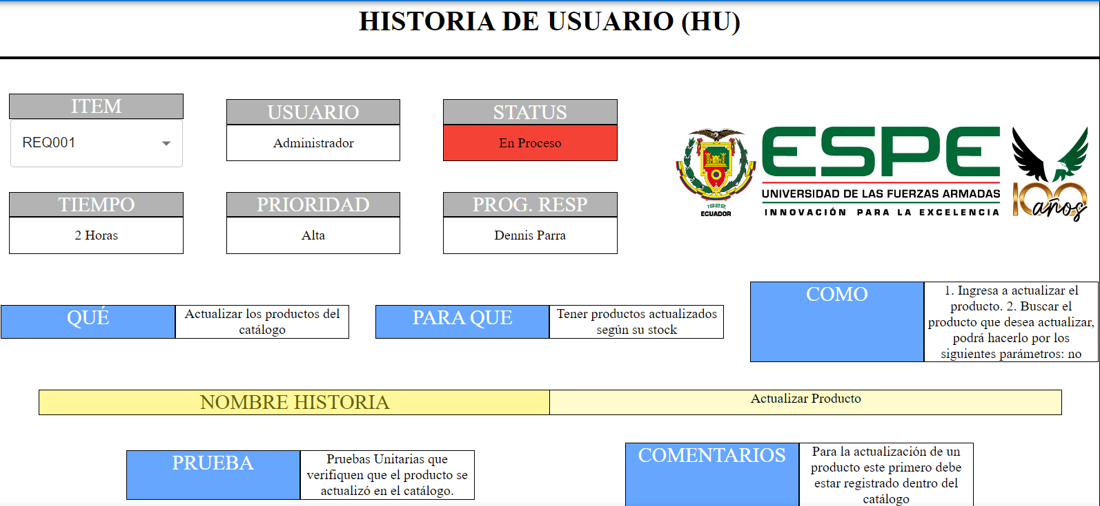
HISTORIA DE USUARIO (HU)



 | ITEM |  | USUARIO |  | STATUS
 | REQ004 |  | Cliente |  | No iniciado

 | TIEMPO |  | PRIORIDAD |  | PROG. RESP
 | 5 |  | Alta |  | Jorge Ramos

 | QUE | Permite visualizar todos los productos disponibles en el emprendiemiento |  | PARA QUE | Visualizar productos disponibles en el emprendimiento. |  | COMO | Ingresar datos (nombre, duración, descuento).

 | NOMBRE HISTORIA |  | Crear Oferta

 | PRUEBA |  | Pruebas Unitarias que permitan verificar que una oferta se haya añadido según el tiempo o duración especificado (emitir mensaje de oferta creada correctamente). |  |  | COMENTARIOS | Para realizarlo, primero se debe verificar que la o las ofertas no se encuentren activas o tengan similitud entre ellas.

 | ITEM |  | USUARIO |  | STATUS
 | REQ002 |  | Administrador |  | En desarrollo

 | TIEMPO |  | PRIORIDAD |  | PROG. RESP
 | 5 |  | Secundaria |  | Jorge Ramos

 | QUE | Eliminar productos del catalogo |  | PARA QUE | Tener registrados unicamente protuctos en stock |  | COMO | Eliminar producto (nombre, precio, descripción, fotografía, categoría)

 | NOMBRE HISTORIA |  | Eliminar Usuario

 | PRUEBA |  | Pruebas Unitarias que verifiquen que el producto se eliminó del catálogo (mensaje eliminado correctamente) |  |  | COMENTARIOS | Para la eliminación de un producto este primero debe estar registrado dentro del catálogo

HISTORIA DE USUARIO (HU)

 | ITEM |  | USUARIO |  | STATUS
 | REQ003 |  | Cliente |  | Terminado

 | TIEMPO |  | PRIORIDAD |  | PROG. RESP
 | 5 |  | Alta |  | Freddy Páez

 | QUE | Registrar productos nuevos en el catálogo |  | PARA QUE | Mostrar en el catálogo productos disponibles |  | COMO | Visualizar datos (nombre, precio, descripción, fotografía, categoría)

 | NOMBRE HISTORIA |  | Mostrar Producto

 | PRUEBA |  | Pruebas Unitarias que permitan verificar que un producto se pueda visulizar correctamente en el catálogo (producto añadido correctamente). |  |  | COMENTARIOS | Para realizarlo, primero se debe verificar que el producto nuevo a registrar se encuentre en el catálogo

HISTORIA DE USUARIO (HU)

 | ITEM |  | USUARIO |  | STATUS
 | REQ003 |  | #N/A |  | #N/A

 | TIEMPO |  | PRIORIDAD |  | PROG. RESP
 | #N/A |  | #N/A |  | #N/A

 | QUE | #N/A |  | PARA QUE | #N/A |  | COMO | #N/A

 | NOMBRE HISTORIA |  | #N/A

 | PRUEBA |  | #N/A |  |  | COMENTARIOS | #N/A

HISTORIA DE USUARIO (HU)

 | ITEM |  | USUARIO |  | STATUS
 | REQ003 |  | #N/A |  | #N/A

 | TIEMPO |  | PRIORIDAD |  | PROG. RESP
 | #N/A |  | #N/A |  | #N/A

 | QUE | #N/A |  | PARA QUE | #N/A |  | COMO | #N/A

 | NOMBRE HISTORIA |  | #N/A

 | PRUEBA |  | #N/A |  |  | COMENTARIOS | #N/A

